상품제안서
크롬 곰돌이 엠블럼 차량용방향제 | 상품코드: S15284

 |  |  |  |  |  |  | 02-713-8555 | www.synergygift.co.kr
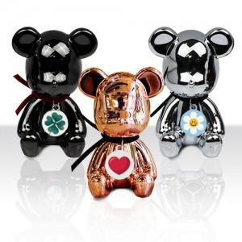

【상세/제작정보】 | 다이캐스팅 공법 우수한 퀄리티 크롬도금 곰돌이 방향제

【인쇄/포장옵션】 | 스티커, 풀칼라 / 포장지포장

【공급단가】 | 수량 | 50~ | 100~ | 500~ | 1,000~ | 3,000~
*VAT별도 | 블랙 | 9,600원 | 9,350원 | 8,750원 | 8,600원 | 8,450원
 | 실버 | 9,600원 | 9,350원 | 8,750원 | 8,600원 | 8,450원
 | 로즈골드 | 9,600원 | 9,350원 | 8,750원 | 8,600원 | 8,450원

【상품 URL】 | https://www.synergygift.co.kr:443/src/goods_detail.php?gdno=17146

